Capitalizacion simple
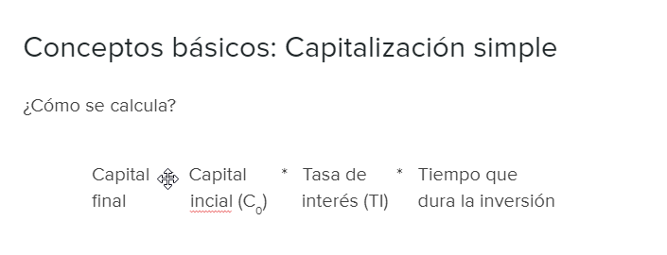

Calcular cuanto valdría 200 unidades monetarias dos meses después de que se entreguen.
El tipo de interes nominal anual será del 3%:
0
1
2
200
?

Número de periodos (n) | 2 | meses
Tipo de interes | 3% | anual | 0.25% | tipo mensualizado

Capital final al final del primer mes | 200.5
Capital final al final del segundo mes | 200.5

Capital final sera: | 200 | iniciales
Intereses calculados | 1 | por los dos meses

Capital final a devolver será | 201

Intereses totales serían: | 1

Capitalización compuesta
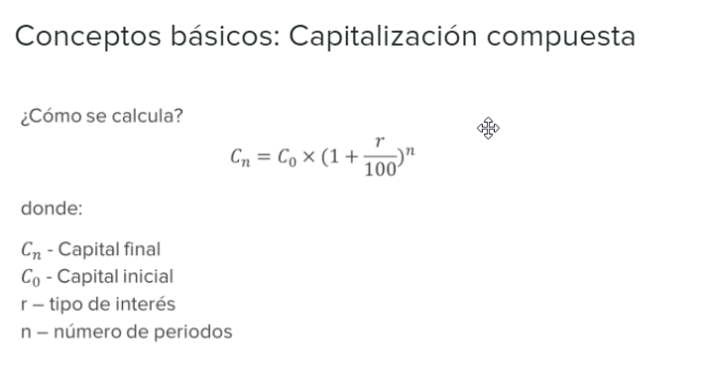

 | Calcular cuanto valdría 200 unidades monetarias dos meses después de que se entreguen.
 | El tipo de interes nominal anual será del 3%:

n = | Número de periodos (n) | 2 | meses
r = | Tipo de interes | 3% | anual | 0.25% | tipo mensualizado

C0 = | Capital inicial | 200

Cn = | 201.00125

 | Cuanto valdrían al final de 6 meses:

 | Capitalización compuesta

C6 = | 203.02

 | Capitalización simple

C6 = | 203

Descuento de efectos
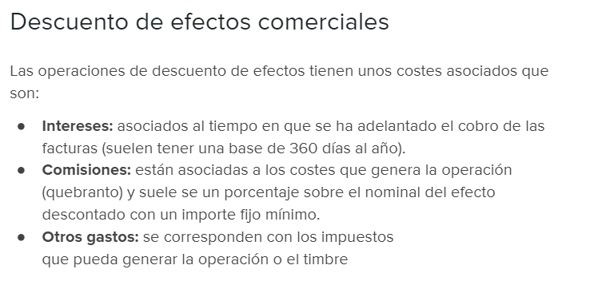

La empresa Efect, S.A. quiere decontar una letra que tiene en su poder por importe de 6500 euros y a la que le quedan 62 días
para su vencimiento. Para ello, dispone de una linea de descuento de efectos que le cobra una comisión del 0,4% y unos intereses nominales
del 3%.
Además, para llevar a cabo la operación, el cliente tiene que hacer frente a 60 euros de gastos asociados al timbrado y otros
gastos de la operación.

Se pide calular el importe que cobraría la empresa Efect, S.A. si descontase dicha letra:

Importe de la letra a descontar | 6,500.00
Comisión | 26.00
Gastos asociados | 60.00
Intereses | 33.58 | 119.58
 |  | 1.84%
Cuantía que recibiría | 6,380.42

Factoring
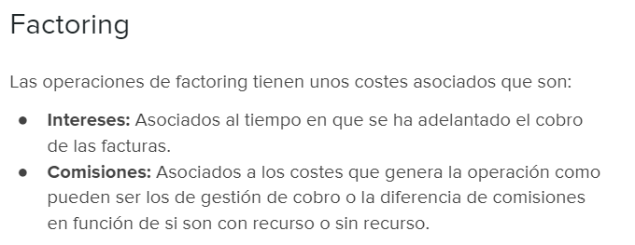

Una empresa de maquinaria le ha vendido a un organismo público ciertos productos por valor de 90.000 euros que cobrará a 90 días de fecha
de factura. No obstante la empresa de maquinaria, necesita disponer de liquidez para lo cual decide acudir a un banco para que le de
alguna alternativa para el anticipo de la misma.
Ante esta situación, el banco le ofrece anticipar sus facturas mediante un contrato de factoring con recurso por el cuál le cobrará un 4%
de comisión y unos intereses nominales del 3% anual sobre el capital cedido.

Se pide calcular cuánto dinero recibirá la empresa de maquinaria:

Total de la factura | 90,000.00
Comisión del 4% | 3,600.00
Intereses:

Tipo de interes mensual | 0.25%
 |  | 4,275.00
Total intereses | 675.00 | 4.75%

Importe recibido | 85,725.00

